상품제안서
CUKTECH 쿡테크 10 GaN 충전기 100W 멀티 3포트 C타입 충전기 | 상품코드: F32791

 |  |  |  |  |  |  | 02-412-0044 | www.easy1.co.kr
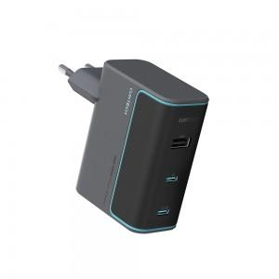

【상세/제작정보】 | 실크1도인쇄 100개미만 통합 60,000원 1박스당수량 : 30개 배송비 : 박스당 4,000원

【인쇄/포장옵션】 | 실크 / 포장지포장

【공급단가】 | 수량 | 30~ | 50~ | 100~ | 300~ | 500~
*VAT별도 | 단가 | 34,120원 | 33,570원 | 32,760원 | 31,940원 | 31,390원

【상품 URL】 | https://dev.easy1.co.kr:443/src/goods_detail.php?gdno=32791

